Defectos
TEMPLATE DE DEFECTOS

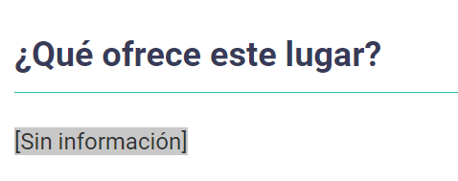
 | ID: Bug-001 | ESTADO: En proceso | PRIORIDAD: | SEVERIDAD:
 |  |  | MEDIA | ALTA

 | FECHA: 9/3/2020 | REPORTADO POR: Segundo Del Litto | ASIGNADO A: Victoria Arroyo | AMBIENTE: QA

 | TITULO/NOMBRE: Información de Cariló no muestra nada

 | DESCRIPCIÓN: Cuando selecciono "Casas" y elijo la de Cariló y quiero ver la información aparece [Sin información] y no se puede ver nada.

 | PASOS PARA REPRODUCIR EL DEFECTO: 1. Ir a la URL: http://fe.deitech.online/producto/20 2. Elegir casas, Cariló y scrollear hasta el apartado de "¿Qué ofrece?".

 | RESULTADO ACTUAL: Visualización [Sin información].

 | RESULTADO ESPERADO: Visualizar lo que ofrece dicha casa en Cariló.

 | EVIDENCIA:

